箱唛扫码
Factory name (工厂名称) | 华昇泰服饰有限公司
PO. Number(订单号) | 83278-01
Style Code.(款号) | 5502-545
Product Code.(产品编号) | RECYCLE CARE LABEL RECYCLE COMPONENT LABEL | Carton No.(箱号):
Inner Packages(包装方式） | 2000pcs/ bundle | 1\1
SIZE/qty (尺码/数量) | 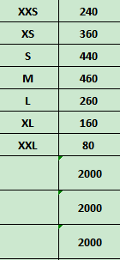
Carton Dimension（箱规） | 20*20*30 | Country of Origin：
Gross Weight（毛重） | 1.9kg | Made In China
Net Weight（净重） | 1.5kg
Remark（备注）

 | 05502545812018
 | 05502545812025
 | 05502545812032
 | 05502545812049
 | 05502545812056
 | 05502545812063
 | 05502545812087
 | 05502545812018
 | 05502545812025
 | 05502545812032
 | 05502545812049
 | 05502545812056
 | 05502545812063
 | 05502545812087

